tilasto

 |  |  | SUOMEN DARTSLIITTO
 |  |  | SM-LIIGA OTTELUPÖYTÄKIRJA

Kierros: | 1 | Lohko | 9 |  | TRUE
Pelipaikka: | KannelKrouvi
Pvm: | 2020-09-12

KannelTikka 1
Kotijoukkue + joukkueen nro
Pelaajan nimi (sukunimi+etunimi) | Tikat | Tulos | Pelatut erät | Voitetut pelit | Tonsit | Max. | K.a | Tons. Ka | Hävityt erät | Jäi | Voitetut erät
Janne Laine | 456 | 7894 | 16 | 4 | 16 | 0 | 17.31 | 1.00 | 4 | 122 | 12
Jani Laine | 475 | 6866 | 15 | 1 | 6 | 0 | 14.45 | 0.40 | 11 | 649 | 4
Jari Timlin | 438 | 7563 | 16 | 2 | 16 | 0 | 17.27 | 1.00 | 9 | 453 | 7
Jarno Komppa | 488 | 5504 | 14 | 0 | 6 | 0 | 11.28 | 0.43 | 12 | 1510 | 2
 | 0 | 0 | 0 | 0 | 0 | 0 | #DIV/0! | #DIV/0! | 0 | 0 | 0
 | 0 | 0 | 0 | 0 | 0 | 0 | #DIV/0! | #DIV/0! | 0 | 0 | 0
 | 0 | 0 | 0 | 0 | 0 | 0 | #DIV/0! | #DIV/0! | 0 | 0 | 0
 | 0 | 0 | 0 | 0 | 0 | 0 | #DIV/0! | #DIV/0! | 0 | 0 | 0
Yhteensä: | 1857 | 27827 | 61 | 7 | 44 | 0 | 14.98 | 0.72 | 36 | 2734 | 25

Grönan DC 2
Vierasjoukkue 1 + joukkueen nro
Pelaajan nimi (sukunimi + etunimi) | Tikat | Tulos | Pelatut erät | Voitetut pelit | Tonsit | Max. | K.a | Tons. Ka | Hävityt erät | Jäi | Voitetut erät
Tony Nyhoilm | 445 | 7029 | 16 | 2 | 6 | 0 | 15.80 | 0.38 | 8 | 987 | 8
Björn Huldin | 579 | 6568 | 16 | 1 | 0 | 0 | 11.34 | 0.00 | 10 | 1448 | 6
Tobias Lindholm | 475 | 8050 | 18 | 0 | 22 | 0 | 16.95 | 1.22 | 12 | 968 | 6
Mikael Nyholm | 452 | 6821 | 15 | 0 | 3 | 0 | 15.09 | 0.20 | 12 | 694 | 3
 | 0 | 0 | 0 | 0 | 0 | 0 | #DIV/0! | #DIV/0! | 0 | 0 | 0
 | 0 | 0 | 0 | 0 | 0 | 0 | #DIV/0! | #DIV/0! | 0 | 0 | 0
 | 0 | 0 | 0 | 0 | 0 | 0 | #DIV/0! | #DIV/0! | 0 | 0 | 0
 | 0 | 0 | 0 | 0 | 0 | 0 | #DIV/0! | #DIV/0! | 0 | 0 | 0
Yhteensä: | 1951 | 28468 | 65 | 3 | 31 | 0 | 14.59 | 0.48 | 42 | 4097 | 23

SörkänTikka
Vierasjoukkue 2 + joukkueen nro
Pelaajan nimi (sukunimi + etunimi) | Tikat | Tulos | Pelatut erät | Voitetut pelit | Tonsit | Max. | K.a | Tons. Ka | Hävityt erät | Jäi | Voitetut erät
Esa Jokela | 318 | 6990 | 14 | 4 | 28 | 0 | 21.98 | 2.00 | 2 | 24 | 12
Markku Havasto | 300 | 6473 | 13 | 4 | 14 | 0 | 21.58 | 1.08 | 1 | 40 | 12
Tarmo Tolvanen | 408 | 7621 | 16 | 3 | 15 | 0 | 18.68 | 0.94 | 5 | 395 | 11
Timo Kuosmanen | 423 | 7090 | 15 | 3 | 15 | 0 | 16.76 | 1.00 | 6 | 425 | 9
 | 0 | 0 | 0 | 0 | 0 | 0 | #DIV/0! | #DIV/0! | 0 | 0 | 0
 | 0 | 0 | 0 | 0 | 0 | 0 | #DIV/0! | #DIV/0! | 0 | 0 | 0
 | 0 | 0 | 0 | 0 | 0 | 0 | #DIV/0! | #DIV/0! | 0 | 0 | 0
 | 0 | 0 | 0 | 0 | 0 | 0 | #DIV/0! | #DIV/0! | 0 | 0 | 0
Yhteensä: | 1449 | 28174 | 58 | 14 | 72 | 0 | 19.44 | 1.24 | 14 | 884 | 44
 |  | Voitetut pelit |  | 24
Tarkista ennen lähettämistä, että voitettuja pelejä on yhteensä |  |  |  | 24
TULOKSET:
KannelTikka 1 - Grönan DC 2 |  |  |  | 5 - 3
Grönan DC 2 - SörkänTikka |  |  |  | 0 - 8
SörkänTikka - KannelTikka 1 |  |  |  | 6 - 2

Tiedot antoi:
Puhelin:

OHJE
OHJEET !!!

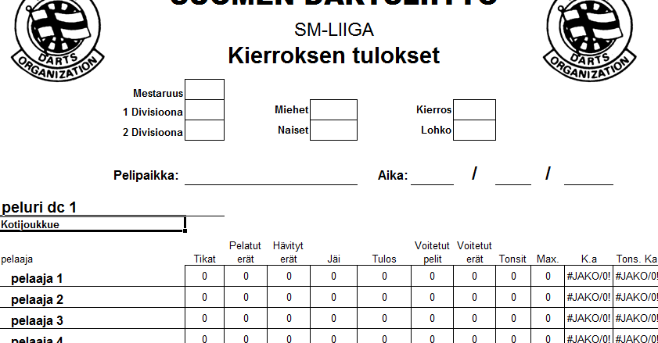
Aloitus
Syötä tilasto-välilehdellä sijaitsevaan pöytäkirjaan seuraavat tiedot:
- Sarjatiedot: rasti ruutuun(mestaruus,1 divisioona vai 2-divisioona / miehet vai naiset)
- Kierros sekä lohkonumero
- Pelipaikka: pelipaikan nimi ja paikkakunta
- Aika: päivämäärä, kuukausi ja vuosi
- KAIKKI KYSEISEN KIERROKSEN PELAAJAT JOUKKUEITTAIN
(järjestys vapaa, nämä ovat niitä nimiä jotka valitaan myöhemmin kun valitaan pelaajat otteluihin)

Ottelun kulku

- Pelaajien nimien valitseminen pöytäkirjaan (puuttuvan pelaajan kohdan voi jättää tyhjäksi)
- klikkaa kyseistä kohtaa ja valitse alasvetovalikosta oikea nimi !
- jos haluat jättä kyseisen kohdan tyhjäksi, hyppää seuraavaan kohtaan !
- huom:jos korjaat nimiä tilastot-välilehdellä kesken otteluiden, pitää pöytäkirja kyseisen nimen kohdalla käydä myös valitsemassa uudestaan !
- Rasti ruutuun sen nimen kohdalle, kuka on kapteeni
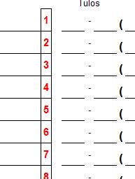
- Jokaisen ottelun, myös lisäpelin kohdalla pöytäkirjasta löytyy numero(lisäpelissä L-kirjain). Klikkaamalla sitä pääset taulukkoon, jossa voi syöttää kyseisen matsin tietoja kuten:
- Tikat, Jäi, tons, MAX (Huom. nollaa ei tarvi merkitä missään kohtaa pöytäkirjaa, vaan sarake jätetään tarvittaessa tyhjäksi)
Tons = 100 ja yli tulokset sekä poikkaisut. MAX = 170-180 tulokset ja poikkaisu (muista merkitä lisäksi myös tonsi)
- Sininen nuoli ylöspäin vie sinut takaisin pöytäkirjaan

- Jos joukkue pelaa vajaalla, joku joukkueesta luovuttaa pelinsä,tai kummatkin joukkueet pelaavat vajaalla !!
Tällöin merkitään kyseisen pelin luovuttaneen pelaajan kohdalle, punaiseen ruutuun L-kirjain(tarvittaessa siis kumpaakin)
- Lopuksi tarkista "tilastot"-välilehdellä oleva dokumentti. Jos huomaat virheitä, voit käydä korjaamassa niitä pöytäkirjoissa. Tilasto päivittyy automaattisesti keskiarvojen yms. osalta.
Jos haluat tulostaa koko ottelun kaikki pelit ja erät, niin laita täppä kohtaan "ohita tulostusalueasetukset".

